TDSheet
 |  |  |  | КРАСНОЯРСКОЕ ОТДЕЛЕНИЕ N 8646 ПАО СБЕРБАНК г. Красноярск |  |  |  |  |  | БИК |  | 040407627
 |  |  |  |  |  |  |  |  |  | Сч. № |  | 30101810800000000627
 |  |  |  | Банк получателя
 |  |  |  | ИНН | 2460048358 | КПП | 246001001 |  |  | Сч. № |  | 40702810231120000901
 |  |  |  | ООО "Сибуголь"

 |  |  |  | Получатель

Счет на оплату

Поставщик (Исполнитель): |  |  | ООО "Сибуголь", ИНН 2460048358, КПП 246001001, 660001, Красноярский край, Красноярск г, Менжинского ул, дом № 12, корпус г, тел.: (391) 243-29-38

Покупатель (Заказчик): |  |  | Данные покупателя

Основание: |  |  | Данные договора

№ | Товары (работы, услуги) |  |  |  |  |  |  | Кол-во | Ед. |  | Цена |  | Сумма
1 | Уголь 3БР |  |  |  |  |  |  | 1 | т |  | 900.00 |  | 900.00

 |  |  |  |  |  |  |  |  |  |  |  |  | Итого: | 900.00
 |  |  |  |  |  |  |  |  |  |  |  |  | В том числе НДС 20%: | 150.00
 |  |  |  |  |  |  |  |  |  |  |  |  | Всего к оплате: | 900.00
Всего наименований 1, на сумму 900 руб.

Оплата данного счета означает согласие с условиями поставки товара.
Уведомление об оплате обязательно, в противном случае не гарантируется наличие товара на складе.
Товар отпускается по факту прихода денег на р/с Поставщика, самовывозом, при наличии доверенности и паспорта.

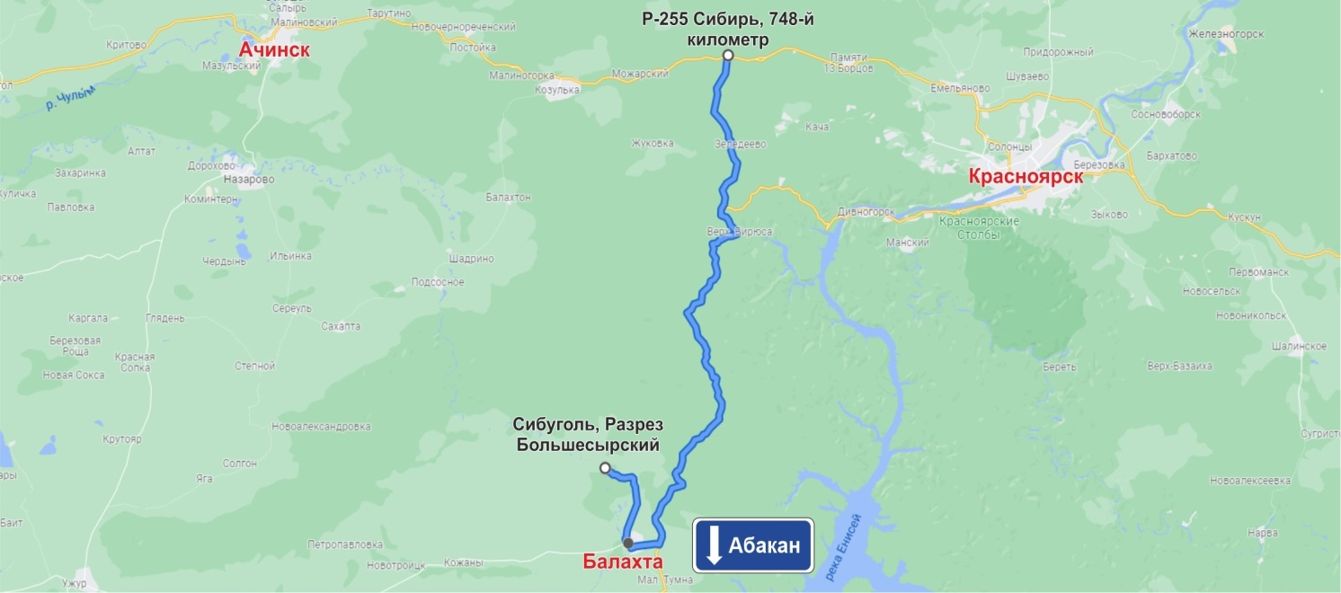
Доверенность на получение фасованной продукции отправлять на эл. адрес: dover@sibugol.com
 |  | Уголь 3БР
 |  | Уголь 3БПК (уч.Восточный)
 |  | Уголь 3БОМ (уч.Восточный)
 |  | Уголь 3БПК (уч.Новый)
 |  | Уголь 3БОМ (уч.Новый)
 |  | Уголь 3БМС расфасованного в тару по 1000 кг
 |  | Уголь 3БОМ расфасованного в тару по 1000 кг
 |  | Уголь 3БМС расфасованного в тару по 20 кг
 |  | Уголь 3БОМ расфасованного в тару по 20 кг

